表1 常用项
附件2-1
五洲宾馆工程耗材年度供应商采购项目市场价格调研价格反馈表-常用项
本次仅为五洲宾馆工程耗材年度供应商采购项目的市场价格调研，非采购招标。 |  |  |  |  |  | 公司名称（盖章）：
询价序号 | 名称 | 参考品牌 | 规格/型号 | 单位 | 图片 | 备注 | 报价 |  |  | 报价品牌 | 报价规格/型号 | 备注
 |  |  |  |  |  |  | 投标人名称
 |  |  |  |  |  |  | 不含税单价（元） | 税率 | 含税单价（元）
1 | 夹板-伟业 12mm(张) | 伟业 | 12mm | 张
2 | 夹板-伟业 18mm(张) | 伟业 | 18mm | 张
3 | 石膏板603*603(泰山环保无尘天花板）(块) |  | 603*603 | 块
4 | 铝塑板-4mm 白色 吉祥 内墙(块) | 吉祥 | 4mm | 块
5 | 铝塑板（外墙）- 4mm 吉祥牌(张) | 吉祥 | 4mm | 张
6 | 有机玻璃板(国产) | 深圳新涛 | 5mm*1220*2440 | 块 | 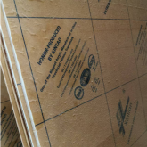
7 | 有机玻璃板 | 深圳新涛 | 4MM*1220*2440 | 块
8 | 免漆板（伟业牌）-18mm(张) | 伟业 | 双面木纹免漆板1220*2440*18mm | 张
9 | 铝合金检修口框架-470*470*1.2 见样品(个) | 定制产品 | 470*470*1.2 深度3.5cm | 个 | 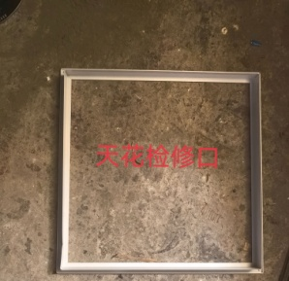
10 | 双面木纹免漆板-伟业 9mm(张) | 伟业 | 双面木纹免漆板 2440*1220*9MM | 张 | 
11 | 铝扣天花-1200*600*1.2(块) | 国产优质 | 1200*600*1.2 | 块
12 | 酚醛复合保温板-3000*1200*20(张) | 国产优质 | 3000*1200*20MM | 张
13 | 空调面板-麦克维尔 AC8100AL(个) | 麦克维尔 | AC8100AL | 个 | 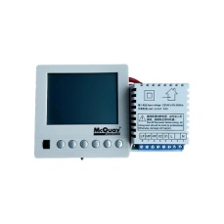
14 | 控制板-霍尼韦尔 PUC5533-SC1(个) | 霍尼韦尔（风柜远程控制设备） | PUC5533-SC1 | 个 |  | 安装费用根据安装时实际情况另行报价
15 | 玻璃门合页-135°、90°、180° GMT(个) | GMT | 玻璃门合页-135° | 个
16 |  |  | 90° | 个
17 |  |  | 180° | 个
18 | 窗帘滑轮-B座(个) |  | 窗帘滑轮 | 个 | 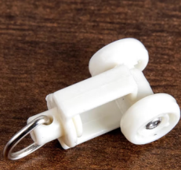
19 | 螺丝刀头-ST-65 6.35㎜（山特斯）(个) | 山特斯 | ST-65 6.35㎜ | 个
20 | 水砂纸-180#-600#（犀牛牌）(张) | 犀牛牌 | 180#- | 张
21 | 水砂纸-180#-600#（犀牛牌）(张) | 犀牛牌 | 600# | 张
22 | 地弹簧-多玛 BTS84 EN4 90度 五洲厅用(个) | 多玛DORMA | BTS84 EN4 90度 | 个
23 | 地弹簧-盖泽GEZE TS500NEN3 带定位(个) | 盖泽GEZE | TS500NEN3 带定位 | 个 | 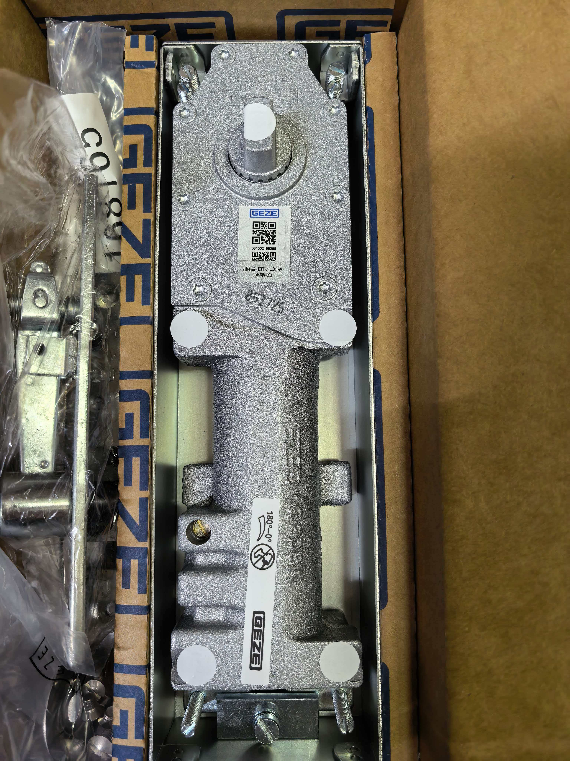
24 | 实心玻璃钻头- 6mm 8mm(支) | 黑人牌 | 6mm | 支 | 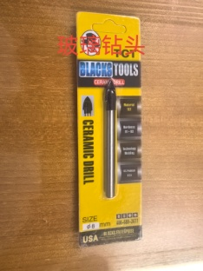
25 |  |  | 8mm
26 | 暗藏闭门器配件定位块-多玛 TS96(个) | 多玛 | TS96 | 个 | 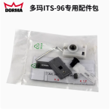
27 | 油漆(翠绿色)-电视塔 3.5kg(桶) | 电视塔 | 翠绿3.5kg 酯胶磁漆彩钢翻新水性工业漆 | 3.5kg(桶)
28 | 油漆(浅灰)-电视塔 3.5kg(桶) | 电视塔 | 浅灰3.5kg 酯胶磁漆彩钢翻新水性工业漆 | 3.5kg(桶)
29 | 手喷漆（黑色）-400ml 漆师傅(支) | 漆师傅 | 400ML 黑色 | 400ml （罐）
30 | 手喷漆（白色）-400ml 漆师傅(支) | 漆师傅 | 400ML 白色 | 400ml （罐）
31 | 内墙乳胶漆-家丽安18L(桶) | 多乐士 | 金装净味五合一(双倍防霉) | 18L(桶) | 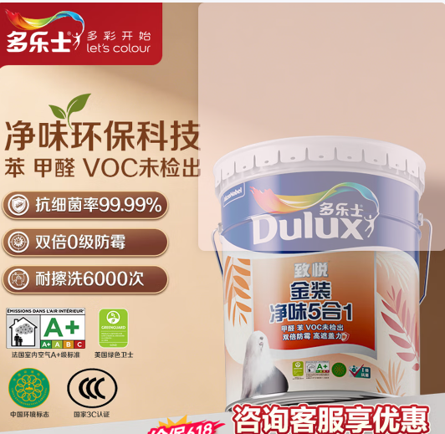
32 | 温控面板-江森 T6634-TE22-9JSO(个) | 江森 | T6634-TE22-9JSO | 个
33 | 变频器-深圳易驱CV3100-4T0015M 1.5KW/3.7A(台) | 深圳易驱 | CV3100-4T0015M 1.5KW/3.7A | 台 |  | 安装费用根据安装时实际情况另行报价
34 | 锡铂保温胶带-60㎜（美源）(卷) | 美源 | 60mm | 卷 | 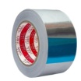
35 | 橡塑专用胶-福乐斯 320(5升/桶) | 福乐斯 | 320/5升1桶 | 桶 | 
36 | 三相异步电机-ABB 7.5KW(台) | ABB | M2BAX 7.5KW*4P | 台 | 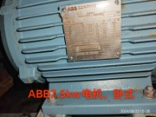
37 | 风机盘管（麦克维尔）-CW800（R）(台) | 麦克维尔 | CW800（R） | 台 | 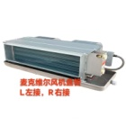 | 安装费用根据安装时实际情况另行报价
38 | 排气扇-正野 APB30B1-1 220W 50HZ(台) | 正野 | APB30B1-1 220W 50HZ | 台
39 | 风机盘管-麦克维尔 MCW600VC（4台左接、4台右接）(台) | 麦克维尔 | MCW600VC | 台 |  | 安装费用根据安装时实际情况另行报价
40 | 铝合金空调风口散流器-带调节阀 600*600(个) | 无品牌 定制 | 带调节阀 600*600 | 个 | 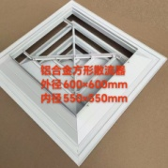
41 | 不锈钢波纹软管-埃美柯 DN20/300mm(条) | 埃美柯 | DN20/300mm(条) | 条
42 | 盘管风机电机-YORK YSK30-4Ce(台) | YORK | YSK30-4Ce | 台
43 | 离心风机- 秦浪DKT型 0.75KW(台) | 秦浪 | DKT型 0.75KW | 台
44 | 压力表-Y-100 0-1.6mpa(只) | 红旗 | Y-100/0-1.6mpa(只) | 个
45 | 尼龙过滤网-705*705*20MM （网孔小于1.0MM）(块) | 无 | 705*705*20MM | 个 | 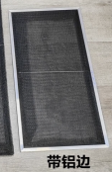
46 | 初效过滤网-498*620*46(个) | 无 | 498*620*46 | 个 | 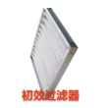
47 | 初效过滤网-498*498*46(个) | 无 | 498*498*46 | 个 | 
48 | 初效过滤器-495*495*46(块) | 无 | 495*495*46 | 个 | 
49 | 制冷剂-13.5KG/瓶 R134a(瓶) | 霍尼韦尔 | 13.5KG/瓶 R134a | 瓶 | 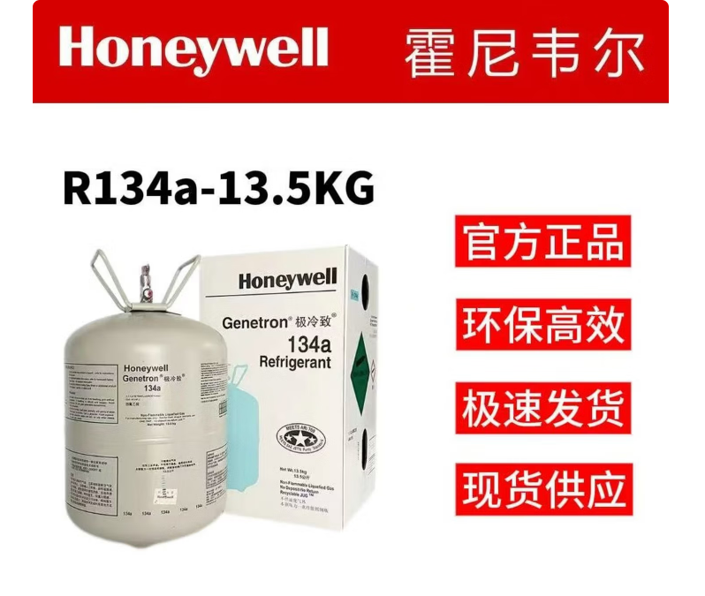
50 | 制冷剂-Honeywell R404A 10KG(瓶) | 霍尼韦尔 | R404a | 瓶
51 | 冰柜冷凝器电机-ebm（ELCO）(个) | （ELCO） |  | 个 | 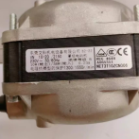
52 | 压缩机-CAE4440Y(台) | 法国泰康 | CAE4440Y | 台
53 | 压缩机-法国泰康AE4460Y-FZ1C (台) | 法国泰康 | AE4460Y-FZ1C | 台
54 | 制冰机压缩机-CAJ4492Y(台) | 法国泰康 | CAJ4492Y | 台
55 | 压缩机-伊莱克斯 MR18FB(台) | 伊莱克斯 | MR18FB | 台
56 | 压缩机-法国泰康 CAJ2464Z | 法国泰康 | CAJ2464Z | 台
57 | 福乐斯保温管-阿姆斯壮 DN50 厚20mm(M) | 福乐斯 | DN50 厚20mm | 米 |  | 按1米价格进行报价
58 | 福乐斯保温管-阿姆斯壮 DN25(1寸)厚度19.25mm(米) | 福乐斯 | DN25(1寸)厚度19.25mm | 米 |  | 按1米价格进行报价
59 | 福乐斯保温板材-阿姆斯壮 厚度：10mm 1.5m*10m(平方米) | 福乐斯 | 10mm 1.5m*10m | 平方米
60 | 电磁阀-VA-7010-8503 6分(江森)(套) | 江森 | VA-7010-8503 6分 | 个
61 | 电动阀-麦克维尔二通阀FCV2334G 曲形(套) | 麦克维尔 | 二通阀FCV2334G 曲形一套 | 个 | 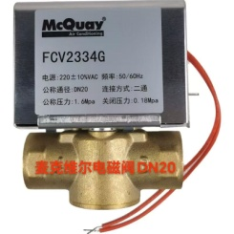
62 | 消毒水-（康星） 3.8L(桶) | 康星 | 3.8L | 桶 | 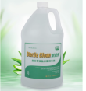
63 | 经济型涤尘-4.15L(桶) | 康星 | 4.15L | 桶 | 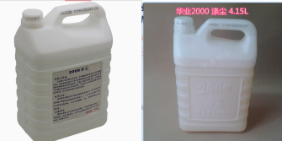
64 | 不锈钢自攻螺钉-4×50㎜(个) | 国标 | 4×50㎜ | 个
65 | 不锈钢自攻螺钉-M5*16㎜(个) | 国标 | M5*16mm | 个 | 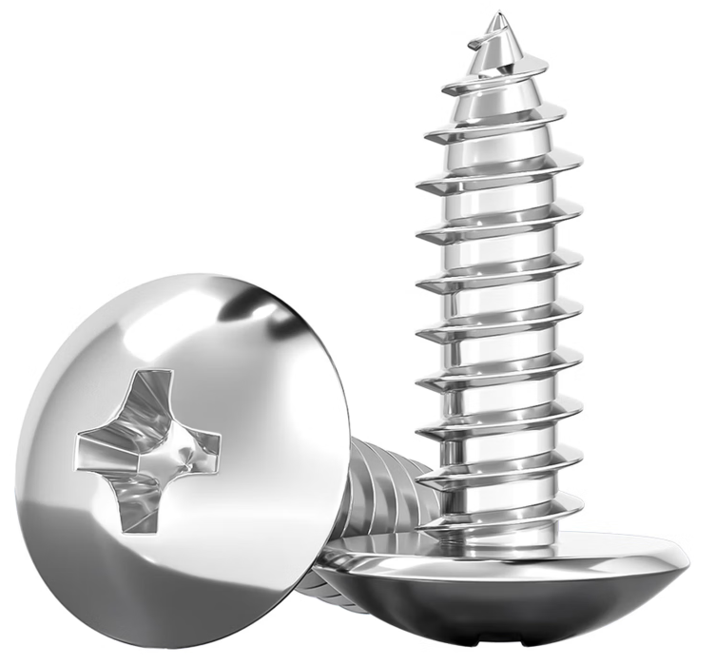
66 | 不锈钢自攻螺钉-5×25／5×30㎜(个) | 国标 | 5×25mm | 个
67 |  |  | 5×30㎜
68 | 不锈钢自攻螺钉-5×40㎜(个) | 国标 | 5×40㎜ | 个
69 | 上海拉钉-3×12㎜(个) | 国标 | 3×12mm | 个 | 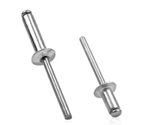 | 按照单个价格进行报价
70 | 上海拉钉-4×12㎜(个) | 国标 | 4×12㎜ | 个 |  | 按照单个价格进行报价
71 | 镀锌十字半圆头螺栓-M4×60(个) | 国标 | M4×60 | 个 |  | 按照单个价格进行报价
72 | 不锈钢十字平头螺栓-M5×10(套) | 国标 | M5×10 | 套
73 | 不锈钢十字半圆头螺栓-M5×30(个) | 国标 | M5×30 | 个
74 | 焊接剂-焕晨 50g(支) | 焕晨 | 50g(支) | 支
75 | 不锈钢顶丝-M5*8(个) | 304不锈钢 | M5*8(个) | 个 | 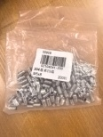
76 | 顶丝-M6*10/M6*8(个) | 304不锈钢 | M6*10 | 个
77 |  |  | M6*8
78 | 不锈钢内六角螺栓-M6*15(套) | 304不锈钢 | M6*15 | 套
79 | 不锈钢内六角螺栓-M6*30/6*25(套) | 304不锈钢 | 304不锈钢M6*30 | 套 | 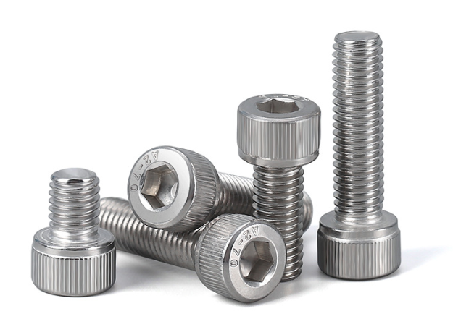
80 |  |  | 304不锈钢M6*25
81 | 不锈钢内六角螺栓-M8*30(套) | 304不锈钢 | M8*30(套) | 套
82 | 不锈钢外六角螺栓-M8*30(套) | 304不锈钢 | M8*30(套) | 套
83 | 镀锌六角螺栓-M8*60(套) | 镀锌六角螺栓 | M8*60(套) | 套
84 | 膨胀螺栓-M8*70(个) | 国标 | M8*70 | 个
85 | 膨胀螺栓-M10*80(个) | 国标 | 304不锈钢 M10*80 | 个
86 | 不锈钢管箍-6分-DN32(个) | 304 | 6分-DN32(个) | 个
87 | 不锈钢管箍-5/8-1寸 DN25*15 1寸转4分(个) | 304 | 5/8-1寸 DN25*15 1寸转4分(个) | 个
88 | 不锈钢管箍-2寸-3寸(个) | 304 | 304不锈钢 2-3寸（个） | 个
89 | 铁丝-8#、14#(㎏) | 国标 | 8#、14# | KG
90 | 不锈钢内六角螺栓-M8*50(套) | 国标 | M8*50 | 个
91 | 不锈钢螺栓-M16*140 国标(套) | 国标 | M16*140 | 个 | 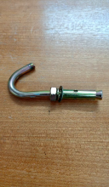
92 | 带钩膨胀螺栓-M10(个) | 国标 | M10 | 个
93 | 304不锈钢膨胀螺栓-14*150(个) | 国标 | 14*150 | 个
94 | 全螺纹丝杆-M4*1000mm(条) | 国标 | M4*1000mm | 条
95 | 浮球式疏水阀(个) | 斯派萨克spirax | FT44-10 sarco DN15 PN16法兰款 | 个 | 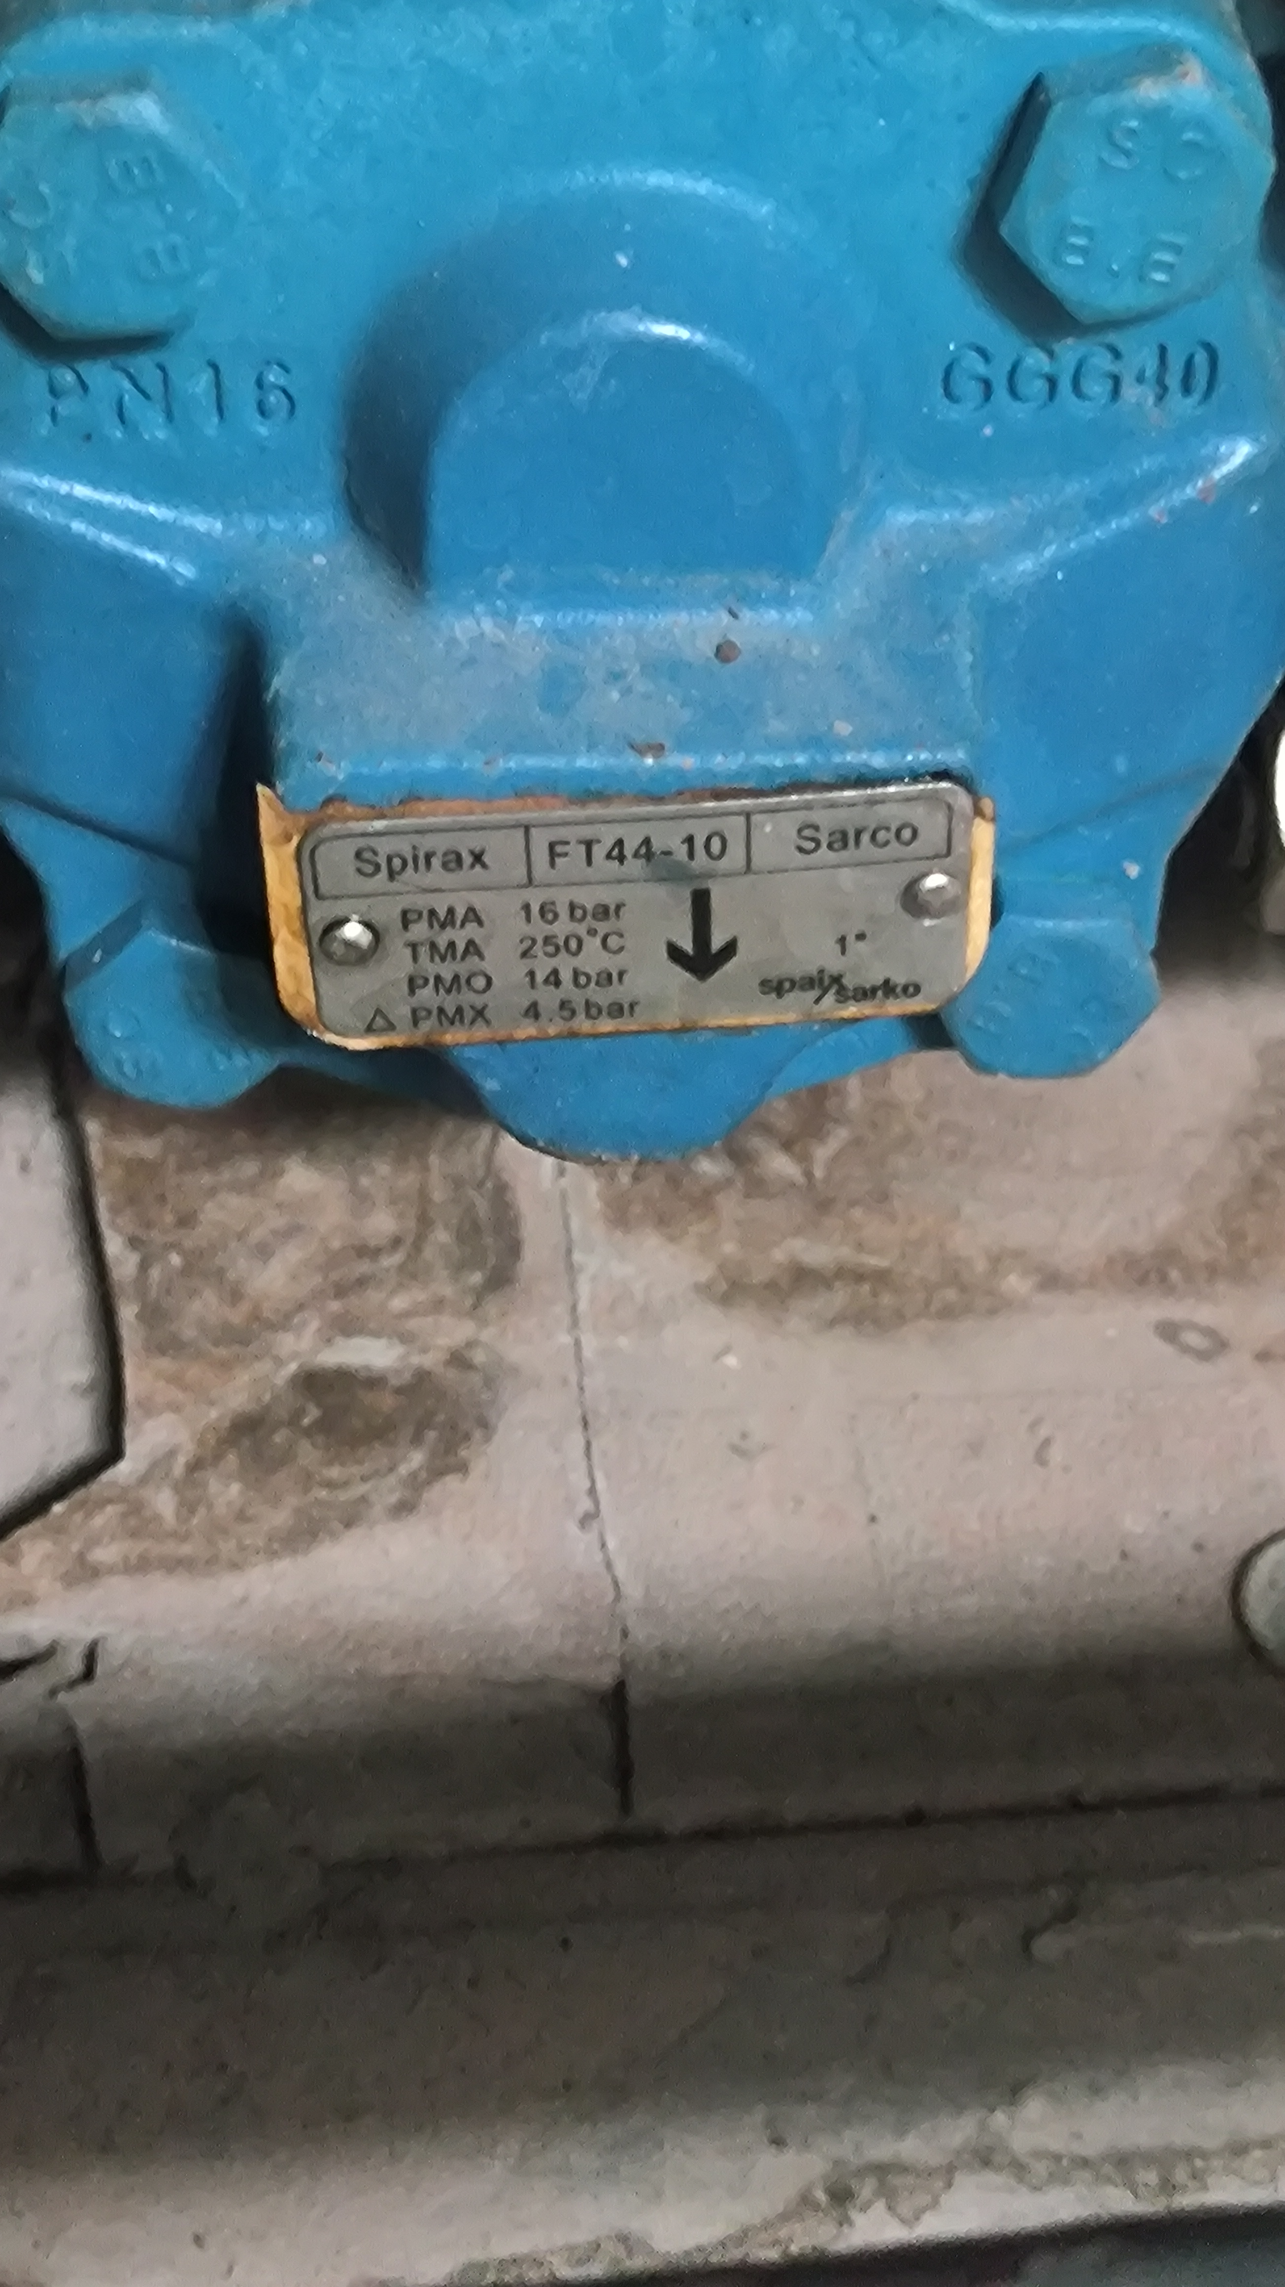 | 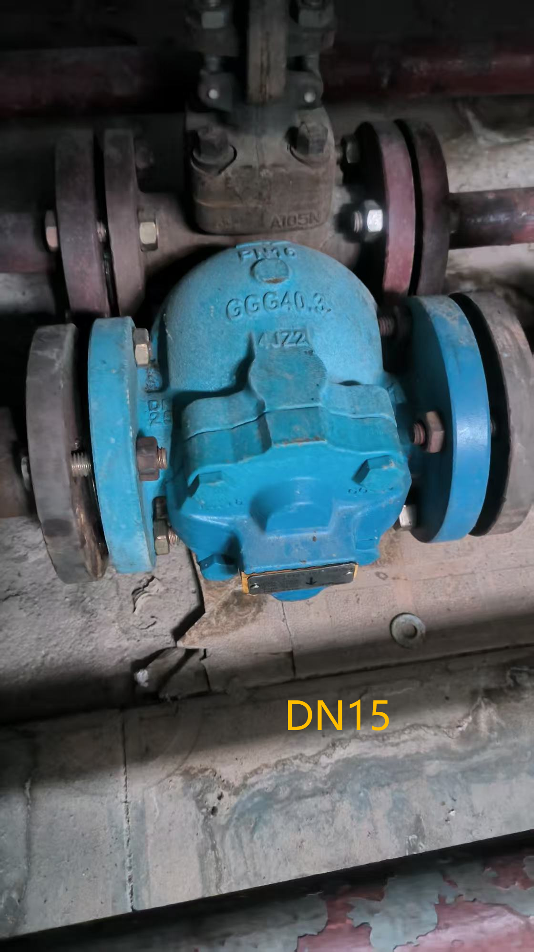
96 | 浮球式疏水阀(个) | 斯派萨克spirax | FT14-10 DN15 PN16螺纹款 | 个 | 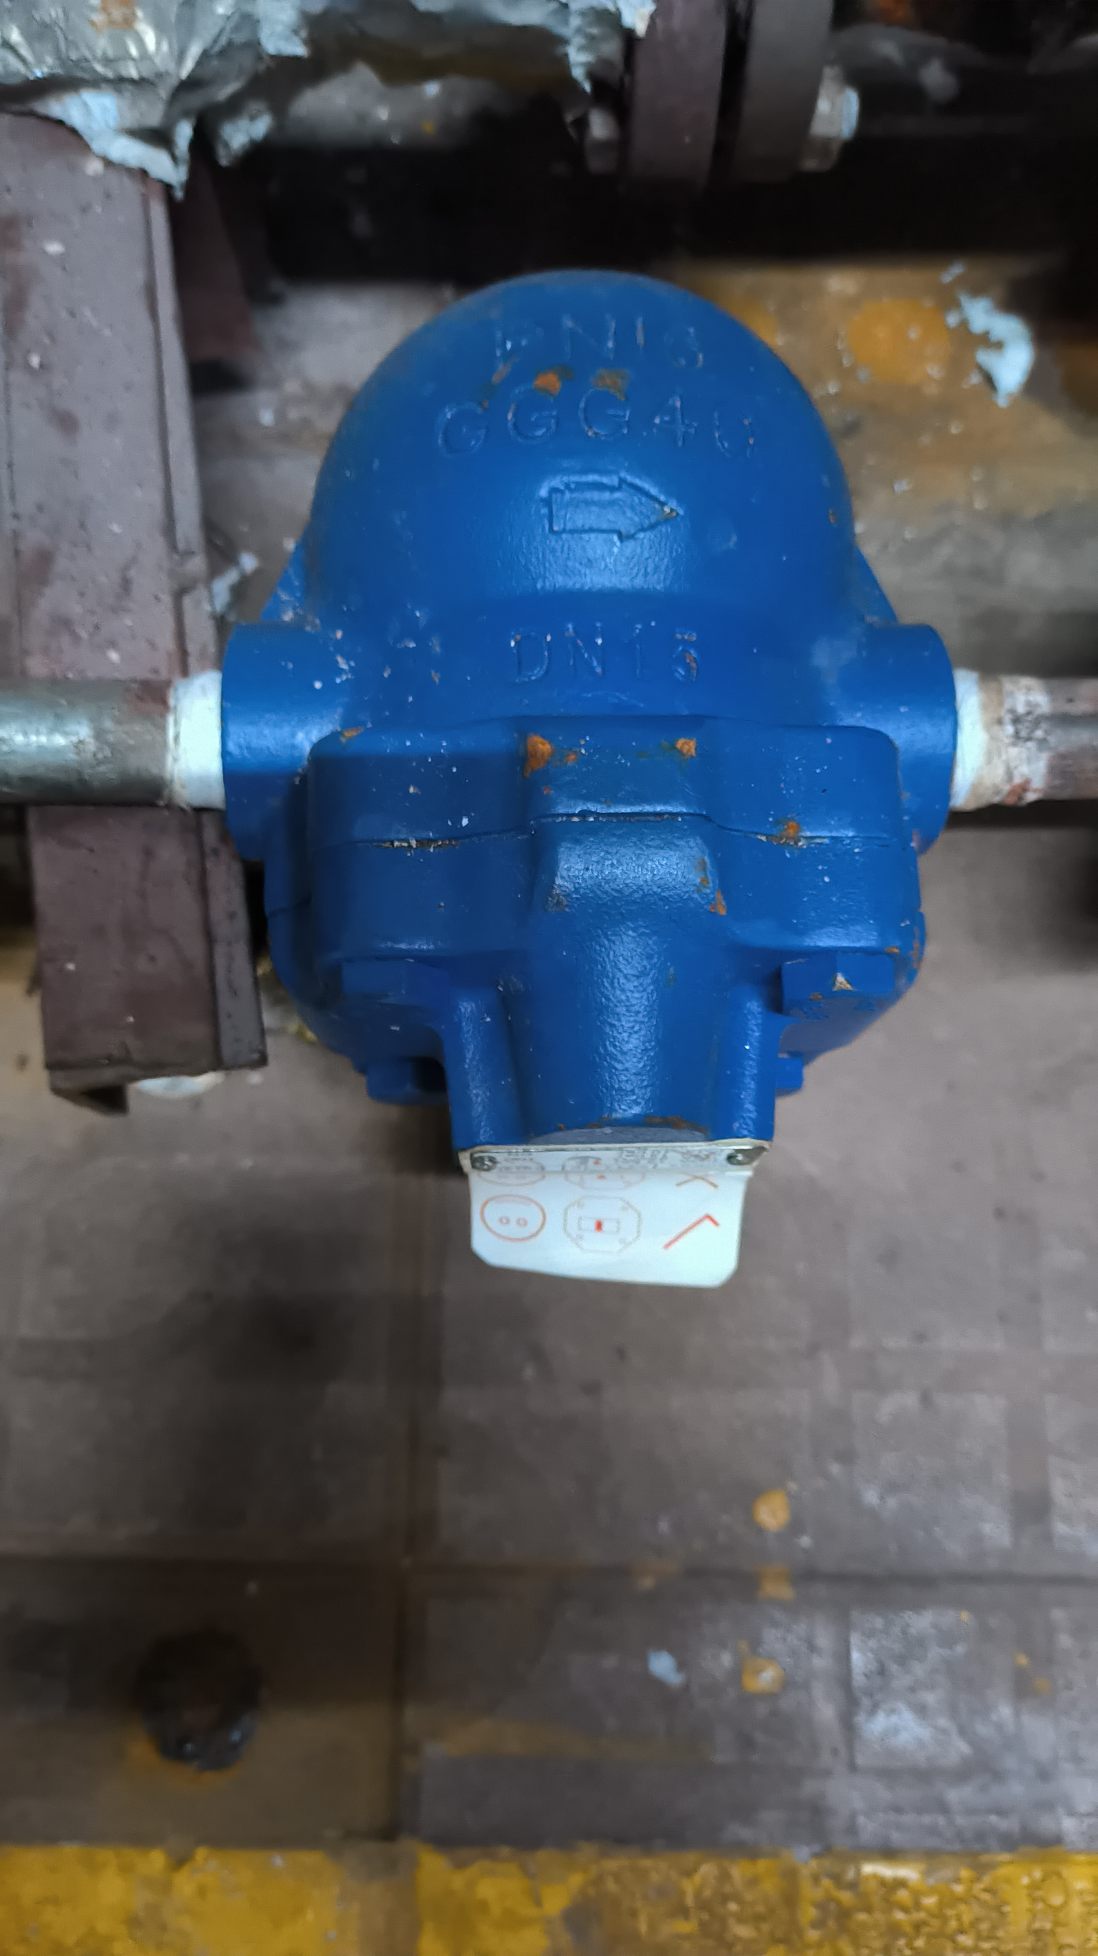 | 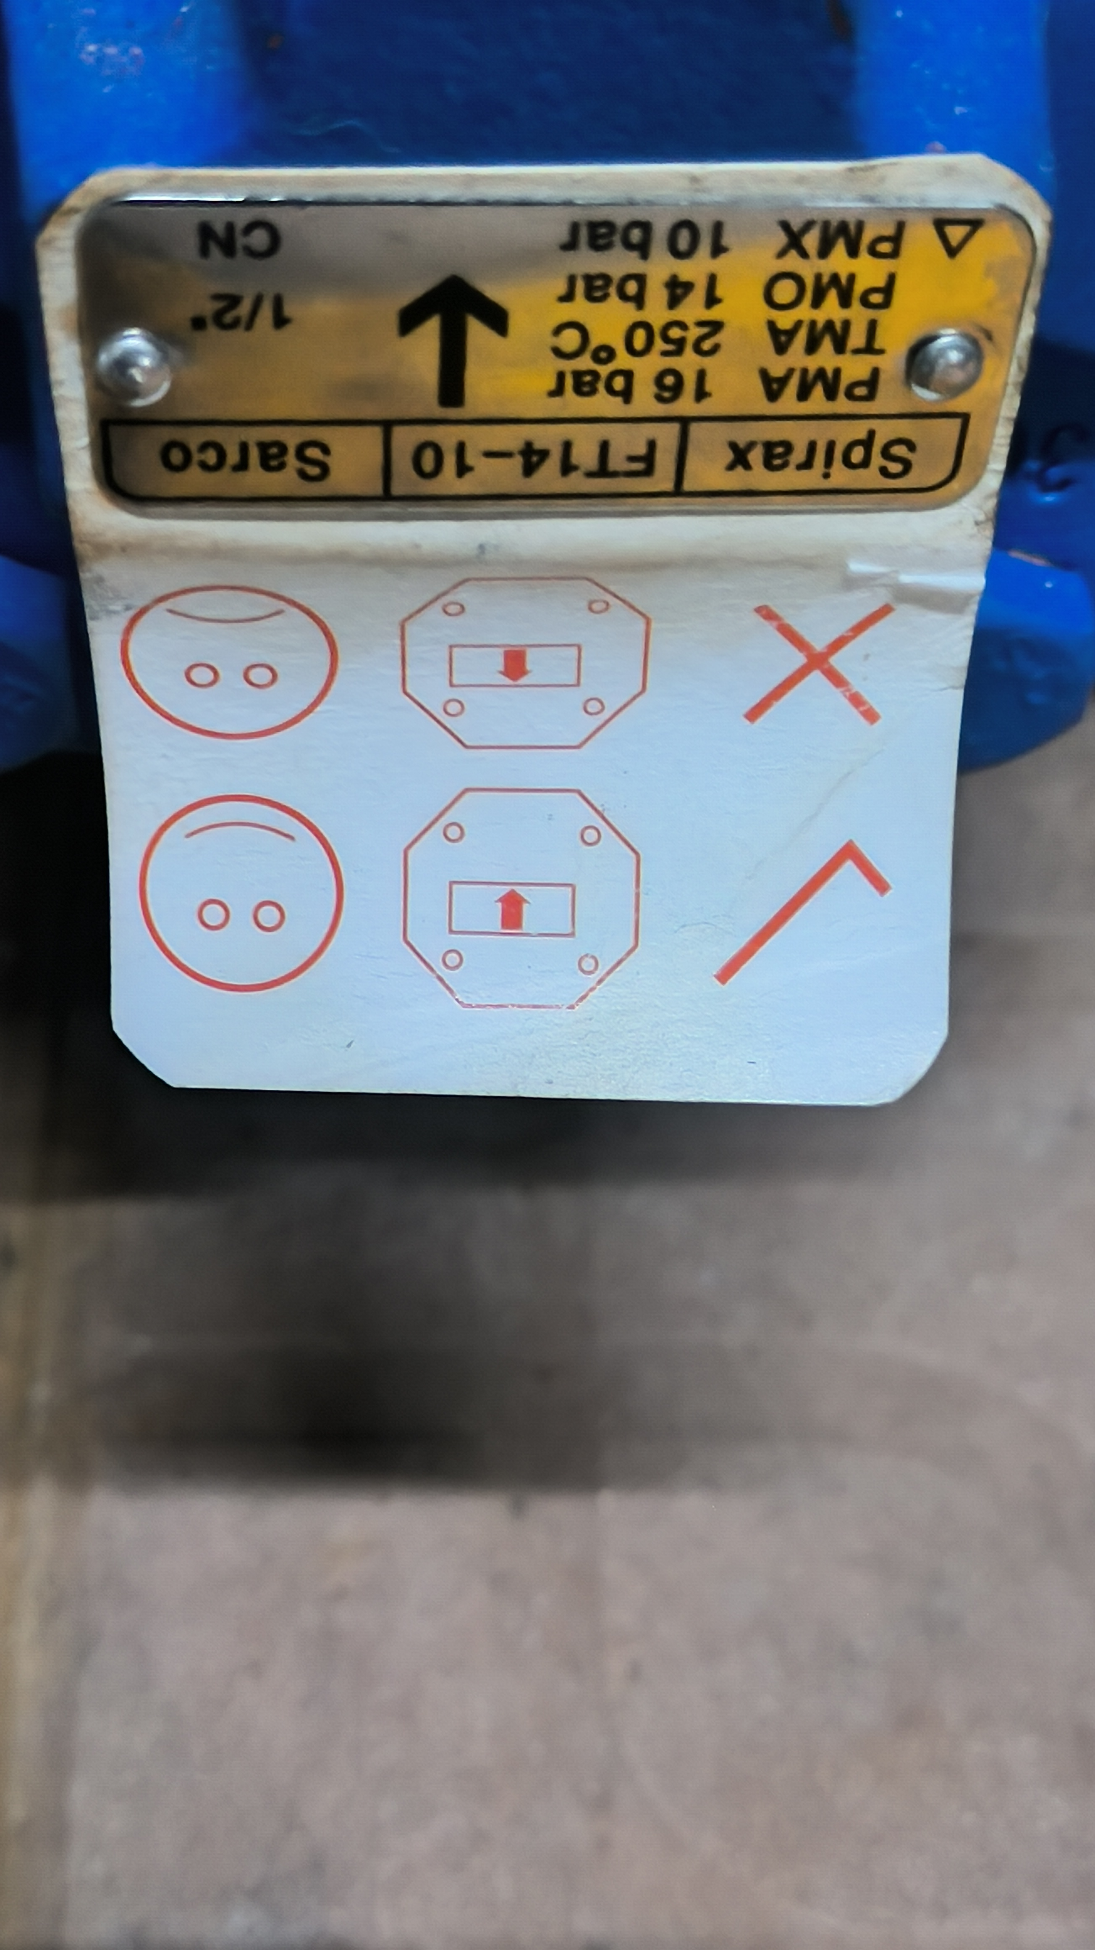
97 | 止回阀-DN250 HH49X-16 高度245(个) | 超达 | 铸钢DN250 HH49X-16 高度245 | 个
98 | 安全阀（永一)-DN65 整定压力:0.8 带校验(个) | 永一 | 铸钢 DN65 | 个 | 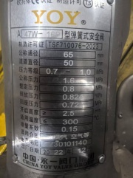 | 不包安装
99 | 安全阀（永一)（带校验，包安装）-DN50/PN25 整定压力：0.8Mpa(个) | 永一 | 铸钢 DN50/PN25 | 个 |  | 不包安装
100 | 不锈钢手轮式蝶阀（首航）-DN100(个) | 埃美柯 | 不锈钢蜗轮对夹蝶阀 D371X-16P，DN100 | 个 | 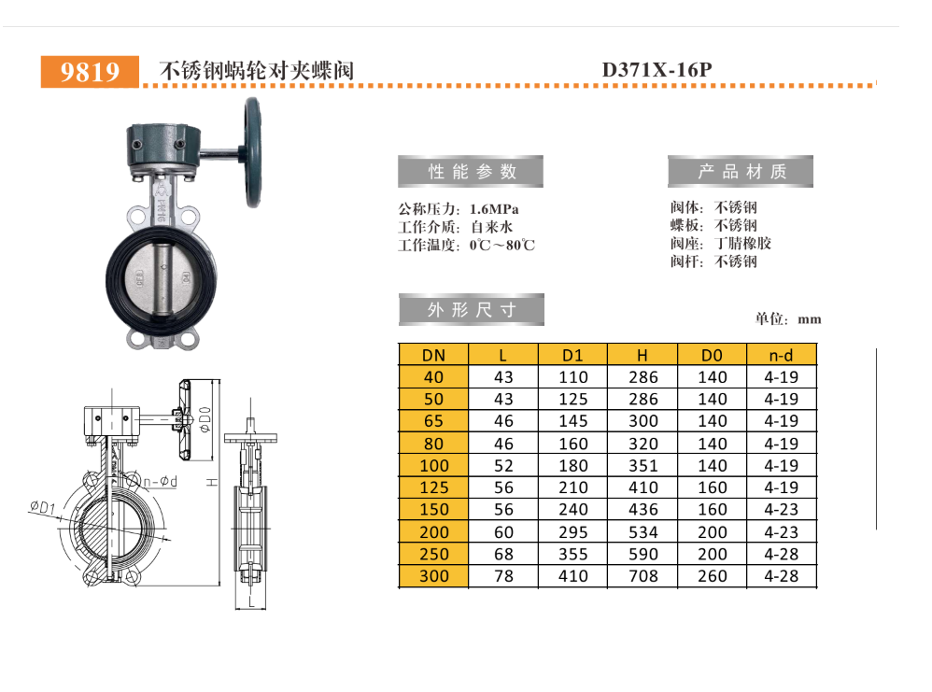
101 | 铜安全阀-丝扣连接 DN25整定压力0.8MPA(个) | 上海精工 | DN25 | 个 | 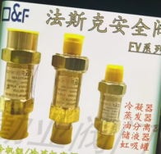
102 | 客房面盆龙头-科勒 K-16027T-B4-CP(套) | 科勒 | K-16027T-B4-CP（带下水全套） | 套 | 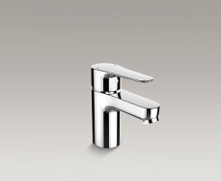
103 | 铜截止阀-唐科 DM65(个) | 唐科 | 螺纹截止阀大体(3020) 2125g DN65 | 个
104 | 不锈钢安全阀-浙江富羽 A28WHY-16P DN40 整定压力：0.88MPA(个) | 浙江富羽 | A28WHY-16P DN40 | 台 | 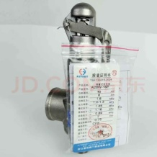 | 不包安装
105 | 不锈钢安全阀-浙江富羽 A28WHY-16P DN32 整定压力：0.85MPA(个) | 浙江富羽 | A28WHY-16P DN32 | 台 |  | 不包安装
106 | 弹簧式安全阀（不锈钢）- 永一 DN40整定压力0.8MPA 带校验(个) | 永一 | DN40 0.8MPA | 套 |  | 不包安装
107 | 对夹式手柄蝶阀-埃美柯 DN125 配螺栓(个) | 埃美柯 | DN125 | 套 | 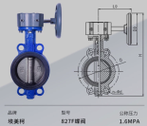
108 | PPR弯头-De25/90度（联塑）(个) | 联塑 | De25/90度 | 个
109 | PPR弯头-DN20 联塑(个) | 联塑 | DN20 | 个
110 | PPR直通-DN20(联塑)(个) | 联塑 | DN20 | 个
111 | PPR管卡-DN20(联塑)(个) | 联塑 | DN20 | 个
112 | PPR外牙直通-联塑 De20(个) | 联塑 | DN20 | 个
113 | PVC弯头-DN25 联塑(个) | 联塑 | DN25 | 个
114 | PVC直通-DN25 联塑(个) | 联塑 | DN25 | 个
115 | PVC弯头-联塑 DE50(个) | 联塑 | DN50 | 个
116 | 法兰软接头-（沪工） DN65(个) | 沪工 | 铸钢材质，DN65 | 个
117 | 小便器感应器配件（一体化小便斗感应冲水器）(套) | 科勒 | 小便器感应控制器，整套配件 | 套
118 | PVC弯头-联塑 DN25(个) | 联塑 | DN25 | 个
119 | PVC管-联塑 DN25(米) | 联塑 | DN25 | 米
120 | 切割泵-格威特污水泵 380V/3KW(3寸）(台) | 格威特、人民水泵、新界 | 380V/3KW | 台
121 | 超滤净水器-惠而顿 WHT-UFC1000(个) | 惠而顿 | WHT-UFC1000 | 台 | 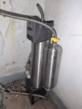
122 | 角铁(国标)-50*50(米) | 国标 | 50*50MM | 米 | 
123 | 角铁(国标)-40*40(米) | 国标 | 40*40MM | 米
124 | 镀锌钢管-DN25 水用(国标)(米) | 国标 | DN25 | 米 | 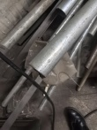
125 | 镀锌钢管-DN20 水用（国标）(米) | 国标 | DN20 | 米 | 
126 | PVC排水管-外径56mm(米) | 联塑 | 外径50mm | 米
127 | 不锈钢方通-20*20*1.2(米) | 国标 | 20*20MM | 米
128 | PPR管-DN20 联塑(米) | 联塑 | DN20 | 米
129 | PVC排水管-DN25 联塑(米) | 联塑 | DN25 | 米
130 | 不锈钢链条-3mm(米) | 国标 | 不锈钢环链-3mm | 米
131 | 角铁（国标）-30*30(米) | 国标 | 30*30MM | 米
132 | 镀锌带内衬塑复合镀锌钢管-DN150(米) | 国标 | 镀锌带内衬塑复合镀锌钢管-DN150 | 米
133 | 不锈钢给水管-DN100*2(米) | 国标 | 不锈钢给水管-DN100*2 | 米
134 | 不锈钢软管（双母）-300mm/双母扣（BOS）(根) | BOS | 300mm/双母扣 | 根
135 | 星盆下水盖及软管-2寸(套) |  | 2寸 | 套
136 | 洗手盆止水塞-KC-880008-CP（科勒）(个) | 科勒 | KC-880008-CP | 个 | 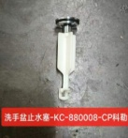
137 | 锯条-鳄鱼(根) | 鳄鱼 | 手锯锯条 | 条 | 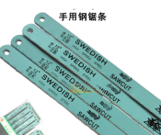
138 | 弹簧式安全阀(带校验)-DN80（整定压力1个0.88Mpa\2个0.85Mpa）带法兰 8孔(个) | 上阀阀门、永一阀门、唐工阀门 | DN80（整定压力1个0.88Mpa\2个0.85Mpa） | 个 |  | 不包安装
139 | 铜安全阀-DN32 带效验0.85MPA(个) | 永一 | DN32 0.85MPA | 个 |  | 不包安装
140 | 不锈钢抛光片-φ100（易力达）(个) | 易力达 | 抛光片φ100 | 片 | 
141 | 水镜密封圈-5/8寸(个) |  | 5/8寸 | (个) | 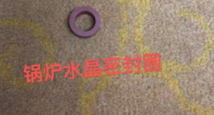
142 | 无尘石棉扭绳-直径:30mm(公斤) |  | 无尘石棉扭绳，直径30mm | 公斤
143 | 马桶水箱进水器-4分（瑞尔特）(套) | 瑞尔特 | 4分 | 套 | 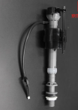
144 | 电视同轴馈线(双屏蔽)直径7.1mm-75Ω 200m/卷 | 秋叶原 | 秋叶原 Q74DT100S SYWV-75-5(2P)96网 双屏蔽 直径7.1mm-75Ω 200m/卷 | 200m/卷
145 | 屏蔽六类线-康普(AMP)8芯网线 305米/箱(箱) | 康普 | 六类 | 305m/卷
146 | 水晶头-4P（TYCO）(包/100个) | 胜为 | 4P4C（100个/盒） | 100个/盒 |  | 按单个价格报价
147 | 水晶头-6P四芯（TYCO）(个) | 胜为 | 6P4C（100个/盒） | 100个/盒 |  | 按单个价格报价
148 | 水晶头-8P（TYCO）(包/100个) | 胜为 | 8P8C 六类（50个/盒） | 50个/盒 |  | 按单个价格报价
149 | 空调开关 日顺 1组(个) | 日顺 | 1组 | 个
150 | 空调开关 日顺 2组(个) | 日顺 | 2组 | 个
151 | 床控板（标间）-日顺 F22-TCP/IP-2(套) | 日顺 | 标间 | 个 |  | 不含网络通讯软件和程序费
152 | 取电器-日顺(个) | 日顺 | RS-BZ-302-12 | 个
153 | 三位灯开关-日顺 (个) | 日顺 | 3位 | 个
154 | 床控板维修(块) | 日顺 | 旧板维修 | 个
155 | 轴承-6201Z NSK(个) | NSK | 6201Z | 个 | 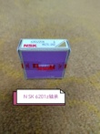
156 | 浴缸排水开关(个) | 国产 | 浴缸排水开关 | 个 | 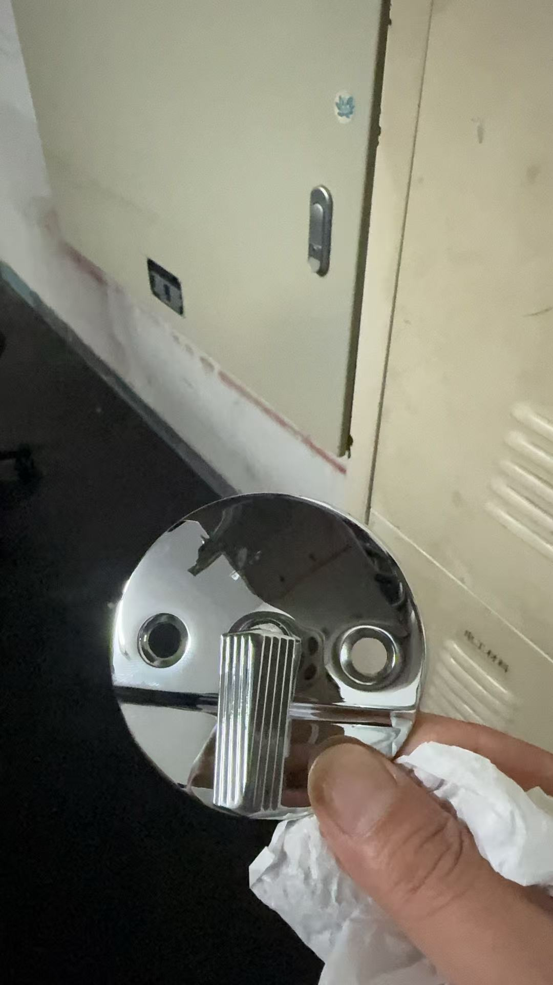
157 | 洗手盆下水配件-BOS(个) | 柏奥斯 | 59C弹跳式 | 个 | 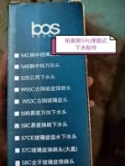
158 | 面盆-带给排水配件（现场见样）(个) | 华乐诗 | WR-220107 整套配件 | 个
159 | 马桶下水器-科勒 3384(个) | 科勒 | 3384 | 个
160 | 管道排气扇-FV-24CUV2C（松下）(台) | 松下 | 松下FV-24CUV2C | 个 | 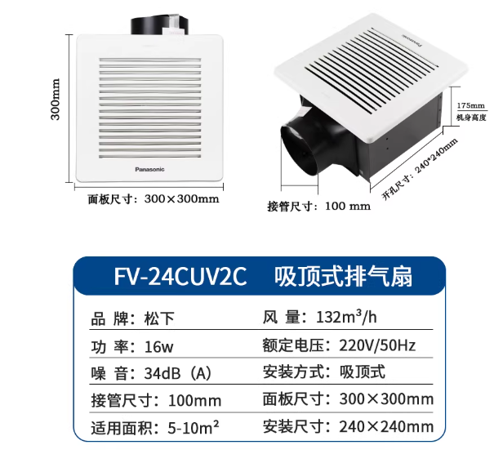
161 | T5电子节能灯管-28W/6500K 三雄极光(支) | 三雄极光 | T５灯管 28W/6500K | 支 | 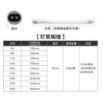
162 | LED射灯-M16 3W(个) | 飞利浦 | M16 3W | 个 | 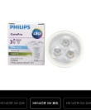
163 | LED阅读灯(个) | 国产 | 黑色 1W 3000K | 个 | 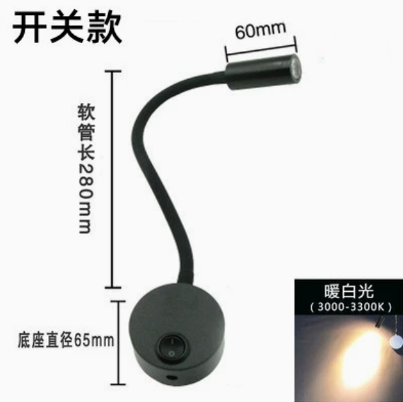
164 | LED透明球泡-飞利浦 8.5W/2700K(个) | 飞利浦 | 8.5W/2700K | 个 | 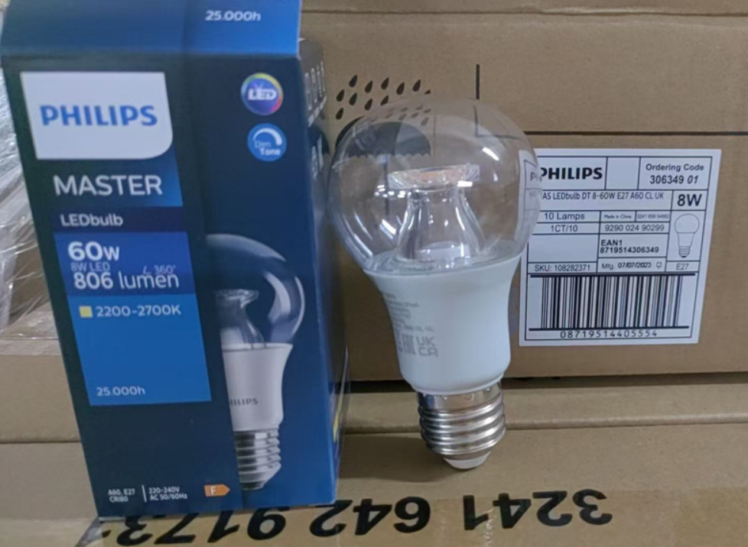
165 | T5 一体式LED灯管-飞利浦 0.3米/3.4W黄光/3000K(支) | 飞利浦 | LED 0.3米/3.4W黄光/3000K | 支
166 | LED灯带-雷士 暖黄色 3000K 2835-120珠 双排(米) | 雷士 | LED灯带-雷士 暖黄色 3000K 2835-120珠 双排 | (米)
167 | 阅读灯（带开关）-得利来 M021 黑色(个) | 得利来 | M021 黑色 | 个
168 | LED球泡-飞利浦 3W/3000K(个) | 飞利浦 | 3W/3000K | 个 | 
169 | LED一体化灯管-0.6米/8W/4000K/6500K(条) | 飞利浦 | 一体化灯管-0.6米/8W/4000K/6500K | 条
170 | LED一体化灯管-0.3米/4W/4001K(条) | 雷士 | LED一体化灯管-0.3米/4W/4000K | 条
171 | LED投光灯-飞利浦 4000K/70W(个) | 飞利浦 | 4000K/70W | 个
172 | 人体感应灯-得利来0.3m 220v 调色调光(支) | 得利来 | 0.3m 220v 调色调光 | 支
173 | 人体感应吸顶灯-雷士照明 300*60mm 白色 直径：23cm (个) | 雷士照明 | 人体感应吸顶灯 300*60mm 白色 直径：23cm | 个
174 | LED灯盘-飞利浦 600*600 33W(个) | 飞利浦 | 600*600 33W | 个 | 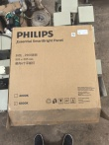
175 | LED筒灯-三雄极光 3.5寸 7W/3000K(个) | 三雄极光 | 3.5寸 7W/3000K | 个 | 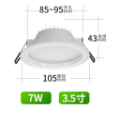
176 | LED筒灯-三雄极光 星韵系列 PAK9w/4000k(个) | 三雄极光 | 星韵系列 PAK9w/4000k | 个 | 
177 | 石英灯变压器（雷士）-220／12V(个) | 雷士 | 20／12V | 个
178 | 一位大板开关施耐德-10A(个) | 施耐德 | 10A一开单控开关 | 个 | 
179 | 二位大板开关施耐德-10A(个) | 施耐德 | 10A二开单控开关 | 个 | 
180 | 三位大板开关（施耐德）-10A(个) | 施耐德 | 10A | 个
181 | 四位大板开关（施耐德）-10A(个) | 施耐德 | 10A | 个
182 | 落地灯开关-插头到开关线长1.5m，带三扁插头(条) | 国标 | 插头到开关线长1.5m，带三扁插头 | (条) | 
183 | 86型插座防水盒 -松本电工 (个) | 松本 | 86*86 | 个
184 | 漏电保护器插座-德力西 10A 5孔(个) | 德力西 | 漏电保护插座10A 5孔 | 个
185 | 漏电保护器插座-德力西16A(个) | 德力西 | 漏电保护器插座16A３孔 | 个
186 | 白盖板-畅达 86*86(个) | 畅达 | 白盖板86*86 | 个 | 
187 | 多股多芯铜芯护套线 | 金龙羽 | （紧包式）-RVV 2×1.5，100米/卷 | 米 |  | 按1米价格进行报价
188 | 多股多芯铜芯护套线 | 金龙羽 | RVV 3×1.5平方，100米/卷 | 米 |  | 按1米价格进行报价
189 | 多股多芯铜芯护套线 | 金龙羽 | RVV 3×2.5平方，100米/卷 | 米 |  | 按1米价格进行报价
190 | 多股多芯铜芯护套线 | 金龙羽 | RVV 3×4平方 ，100米/卷 | 米 |  | 按1米价格进行报价
191 | 多股多芯铜芯护套线 | 金龙羽 | RVV 3×0.75平方，100米/卷 | 米 |  | 按1米价格进行报价
192 | 护套线-粤联讯 3*4+1*2.5mm2(米) | 金龙羽 | 3*4+1*2.5mm2，100米/卷 | 米
193 | 三芯护套线-德力西 3*1.0(米) | 金龙羽 | 3*1.0mm2，100米/卷 | 米
194 | O型冷压端子-2.5㎜*3 | OLKWL（瓦力）、牛时、美保固 | 2.5㎜*3 | 100个/包 |  | 报价单位：个
195 | 开口铜鼻子-16A | OLKWL（瓦力）、牛时、美保固 | 20A | 100个/包 |  | 报价单位：个
196 | 开口铜鼻子-25A | OLKWL（瓦力）、牛时、美保固 | 30A | 100个/包 |  | 报价单位：个
197 | 开口铜鼻子-30A | OLKWL（瓦力）、牛时、美保固 | 50A | 50个/包 |  | 报价单位：个
198 | 开口铜鼻子-100A | OLKWL（瓦力）、牛时、美保固 | 100A | 20个/包 |  | 报价单位：个
199 | 胶塞-φ6 三角(扎) | 国标 | 胶塞-φ6 | 个
200 | PVC管直通(宝狮)-4分(个) | 宝狮、联塑、日丰 | PVC线管 直通4分 | 个 | 
201 | PVC管弯头(宝狮)-4分(个) | 宝狮、联塑、日丰 | PVC线管 弯头4分 | 个 | 
202 | PVC管卡(宝狮)-4分(个) | 宝狮、联塑、日丰 | PVC线管 管卡4分 | 个 | 
203 | PVC线管-4分 宝狮/畅达(根) | 宝狮、联塑、日丰 | 4分 | 根
204 | PVC线管-6分 宝狮(根) | 宝狮、联塑、日丰 | 6分 | 根
205 | PVC线槽-4分 畅达(根) | 畅达、嘉达斯、联塑 | PVC线槽-4分 20*10 2米/根 | 根 | 
206 | 塑料堵头-见样品(个) | 宝狮、联塑、日丰 |  | 个
207 | 铜鼻子接线端-10平方(个) | 伊莱科（ELECALL） | OT10-8 10平方MM | 个 | 
208 | 铜鼻子接线端-6平方(个) | 伊莱科（ELECALL） | OT6-8 6平方MM | 个
209 | 铜鼻子接线端-4平方(个) | 伊莱科（ELECALL） | OT4-6 4平方MM | 个
210 | 热缩管-直径：10mm | 德力西 | 10mm | 米 |  | 按1米价格进行报价
211 | 瓷保险管-4A 10×38/沪工(个) | 沪工 | 4A 10×38 | 个
212 | 空开轨道(米) | 国标 | 空气开关安装轨 | 米
213 | 继电器-欧姆龙 12VDC 5脚(个) | 欧姆龙 | MY2N-GSDC12V 5脚 | 个 | 
214 | 中间继电器- 欧姆龙 MY2N-GS 8脚 12V 带原装底座(套) | 欧姆龙 | MY2N-GS 8脚 12V | 个
215 | 中间继电器-欧姆龙 MY2N-GS 8脚 AC-220V带原装底座(套) | 欧姆龙 | MY2N-GS 8脚 AC-220V | 个
216 | 电工胶布-0.2χ19mmx10Y(卷) | 美迅、公牛、正泰 | 0.2*19mm*10米 | 卷
217 | 自锁式尼龙扎带-4*150mm(包) | 海泰、LTS/力泰、睿诚 | 4*150mm（500根/包） | 根 |  | 按1根价格进行报价
218 | 自锁式尼龙扎带-8×250(包) | 海泰、LTS/力泰、睿诚 | 8×250mm（250根/包） | 根 |  | 按1根价格进行报价
219 | 自锁式尼龙扎带-8×400(包) | 海泰、LTS/力泰、睿诚 | 8×400mm(250根/包) | 根 |  | 按1根价格进行报价
220 | 工程接线盘-公牛 50m/10A(个) | 公牛 | GN-804L 50M/10A 3x2.5mm² 2500W 带漏电保护 | 个 | 
221 | 浮球式水位阀（MAC3 玛赫）-KEY 250V 15A(个) | 玛赫 | MAC3-KEY 250V 15A | 个
222 | 不锈钢喷泉泵-上海三维 QS201-7-18-0.75 DN40/220V(台) | 上海三维 | QS201-7-18-0.75 DN40/220V | 台
223 | 喷泉潜水泵-徐州环球泵业 QSP65-13-4.0(台) | 徐州环球泵业 | QSP65-13-4.0 | 台
224 | 潜水排污泵-AS-30(台) | 奥利泵业、昂龙 | AS-30 | 台
225 | 不锈钢潜水泵-聚以 25QDX1.5-22-0.75(台) | 上海三维 | 25QDX1.5-22-0.75 | 台 | 
226 | 0号柴油(升) | 国标 | 0号柴油 | 升 |  | 柴油价格+服务费
227 | 应急灯电池-6V2500mAh(排/5个) | 元亨、上海法康 | 6V2500mAh | 5个/排
228 | 蓄电池-12V 24Ah(个) | YUASA/汤浅 | 12V24Ah | 个
229 | 蓄电池-12V 12Ah 15.2*10*9.5(个) | YUASA/汤浅 | 12V 12Ah 15.2*10*9.5CM | 个
230 | 蓄电池-Panasonic 12V/38Ah 现场见样(个) | 松下 | 12V/38Ah | 个
231 | 蓄电池-LIKELONG NP7-12 汤浅(个) | 汤浅 | NP7-12 | 个
232 | 应急灯电池 见样品 AA-900 900mAh 2.4V(个) | 锦业华 | AA-900 900mAh 2.4V | 个 | 
233 | 疏散指示灯(元亨)- YH-BLZD-1LRXOE 3W-118(套) | 元亨 | YH-BLZD-1LRXOE 3W-118 | 套 | 
234 | 敏华消防应急照明电源N-ZLZD-E600W1980 | 敏华 | N-ZLZD-E600W1980 | 个 | 
235 | 消防应急灯-三雄极光-SJ-ZFZD-E2W-Y10A（个） | 三雄极光 | SJ-ZFZD-E2W-Y10A | 个 | 
236 | 光电感烟火灾探测器-西门子 OP720-CN(套) | 西门子 | OP720-CN | 套 | 
237 | 马鞍式水流指示器-ZSJZ150(A)-W 天广消防公司(套) | 天广 | ZSJZ150(A)-W | 套
238 | 压力开关-ZSJY1.6BP-S 1.6MPA，上海金盾消防公司(个) | 金盾 | ZSJY1.6BP-S 1.6MPA 两组线 | 个
239 | 输入/输出模块-西门子 FDCIO221-CN(套) | 西门子 | FDCIO221-CN | 套
240 | 电磁门吸-ALAND MS60(Q) DC12V配电源(套) | ALAND | MS60(F) | 套 | 
241 | 电磁门吸-ALAND MS60(F) DC12V配电源(套) | ALAND | MS60(F) | 套
242 | 防火门玻璃-980*180*30（附检验报告）(块) | 宝盾 | FFB-30-A1.50 | 块
243 | 防火门玻璃-1170*170*30（附检验报告）(块) | 宝盾 | FFB-30-A1.50 | 块
244 | 红外线灯泡-250W/220V 1楼自助餐厅厨房切肉暖炉用(个) | 国标 | 红外线灯泡-250W/220V | 个
245 | 百年燃气蒸柜e型门密封胶边(米) | 百年 | e型门密封胶边 | 米 | 
246 | 燃气蒸柜门把手(个) | 百年 | 定制 | 个 | 
247 | 炉头风机按钮开关-ema 2SWA 220V(个) | EMA | 2SWA 220V | 个 | 
248 | 点火器-OCE-K339L AC220V(个) | OCE | K339L AC220V | 个
249 | 炒炉点火针-百年 见样品(根) | 百年 | 定制 | 套
250 | 炉中圈-4寸(个) | 百年 | ４寸 | 个 | 
251 | 厨房烟罩油烟网-500*500 见样品(块) | 定制产品 | 500*500MM | 块
252 | 不锈钢运水烟罩离心扇-BETOGT 45*45*15CM(个) | BETOGT | BETOGT 45*45*15CM | 个 | 
253 | 炒炉风机-(台) | 常州恒益（SOHON） | FL148029d-01D 130瓦 5600Rpm 223V 50HZ | 台 | 
254 | 白乳胶 | 龙马 | 无醛白乳胶 | １4ＫＧ／桶 | 
255 | 万能胶 | 立时得 | 2335＃宝剑 | 桶
256 | 天那水 | 长颈鹿 | 333＃ | 4L／桶
257 | 天那水 | 长颈鹿 | 303＃ | 4L／桶
258 | 金刚喷漆（光油、白色） | 承中 | 白色、透明 | 450ｍｌ／罐
259 | 腻子粉 | 立邦 | 内墙腻子粉 | ２5ＫＧ ／包 | 
260 | 伟业双面免漆板 2440*1220*5MM | 伟业 | 双面免漆板 2440*1220*5MM | 张
261 | 铜挂锁-40㎜（汉山）(把) | 汉山 | 铜挂锁-40㎜ | 把
262 | 铜挂锁-60㎜（汉山）(把) | 汉山 | 铜挂锁-６０㎜ | 把
263 | 电池-9V 金霸王(个) | 金霸王 | 9V | 个
264 | 尖嘴钳-马牌(把) | 马牌 | ６寸 | 把
265 | 试电笔（史丹利）-66-119(支) | 史丹利 | 66-119 | 把
266 | 斜口钳(马牌/史丹利)-8寸(把) | 马牌/史丹利 | 8寸 | 把
267 | 防汛帆布沙袋-25cm×80cm采用4×4高密度帆布/自带抽绳(个) |  | 25cm×80cm4×4高密度帆布/自带抽绳 | 个
268 | 安全绳-12mm(米) | 国标 | ø12mm | 米 | 
总计 |  |  |  |  |  |  | ￥0.00 |  | ￥0.00

表2 非常用项
附件2-2
五洲宾馆工程耗材年度供应商采购项目市场价格调研价格反馈表-非常用项
本次仅为五洲宾馆工程耗材年度供应商采购项目的市场价格调研，非采购招标。 |  |  |  |  |  | 公司名称（盖章）：
询价序号 | 名称 | 参考品牌 | 规格/型号 | 单位 | 图片 | 备注 | 报价 |  |  | 报价品牌 | 报价规格/型号 | 备注
 |  |  |  |  |  |  | （供应商名称）
 |  |  |  |  |  |  | 不含税单价（元） | 税率 | 含税单价（元）
1 | 烟斗铰(付) | 固特GUTE | 烟斗铰-平面(直弯/全盖）固装款 | 付 | 
2 |  | 固特GUTE | 中弯（半盖）固装款 | 付 | 
3 |  | 固特GUTE | 大弯（无盖）固装款 | 付 | 
4 | 裁纸刀片-LCB-5018mm （TAJIMA）(片) | TAJIMA | LCB-5018mm（10片/盒） | 片 |  | 按单片价格报价
5 | 羊毛刷-3寸（椰树）(把) | 椰树 | 3寸 | 把
6 | 羊毛刷-4寸（椰树）(把) | 椰树 | 4寸 | 把
7 | 油漆刷-3寸（椰树）(把) | 椰树 | 3寸 | 把
8 | 闭门器-新星（活动ZA-83）(个) | 新星 | 活动ZA-83 | 个 |  | 
9 | 金汤水不漏-5kg*5包(公斤) | 金汤 | 高分子补漏剂 | ５ＫＧ ／包
10 | 金装净味5合1墙面漆-多乐士 18L(桶) | 多乐士 | 金装净味5合1墙面漆 | 18L(桶）
11 | 三角皮带-B96(三星)(条) | 三星 | B96 | 根
12 | 金刚喷剂-承中 白色/透明 450ml(瓶) | 承中 | 450ml(瓶) | 瓶
13 | 生料带-20mmx0.1x20m(卷) | 柏奥斯 | 20mmx0.1x20m(卷) | 卷 | 
14 | 自粘性橡胶带-美迅 J-10(盒) | 美迅 | J-10(盒) | 盒 | 
15 | 快开接管龙头-4分 BOS(个) | BOS | 4分 | 个 | 
16 | 快开带网龙头-4分 BOS(个) | BOS | 4分 | 个 | 
17 | 不锈钢角阀-4分(BOS)(个) | BOS | 4分 | 个 | 
18 | 铜闸阀-6分（埃美柯）(个) | 埃美柯 | 6分 | 个
19 | 止回阀-DN80 H74X-16C（塘正）(个) | 塘正 | DN80 H74X-16C | 个
20 | 冷热水龙头-九井 JJ3100E(个) | 九井 | JJ3100E | 个 | 
21 | 铜对丝-DN15 BOS(个) | 柏奥斯（BOS） | DN15 | 个
22 | 铜堵头-DN15(个) | 柏奥斯（BOS） | DN15 | 个 | 
23 | 不锈钢对丝-DN15(个) | 304 | DN15 | 个 | 
24 | 不锈钢直通-4分(个) | 304 | 4分 | 个 | 
25 | 铜补芯-DN25变DN20(个) | BOS | DN25变DN20 | 个
26 | 马桶专用螺母-K3384(个) | 国产 | K3384国产配套，带拉铆铜套管 | 个 | 
27 | 分水器（GROHE高仪)(个) | GROHE | 浴缸分水器（上下出水） | 个 | 
28 | 生饮水绕线过滤芯 5u（华膜）(根) | 华膜 | 5u过滤芯，10寸（250MM） | 根 | 
29 | 不锈钢软管（双母）-500mm/双母扣（BOS）(根) | BOS | 500mm/双母扣 | 根
30 | 不锈钢软管（双母）-1m（BOS）(根) | BOS | 1m（BOS） | 根
31 | 管道疏通剂(300克/瓶) | EVGULA | (300克/瓶) | 瓶 | 
32 | 三氯异氰尿酸消毒片- 白色片状缓释片2g/片 50kg/桶 | 池贝斯POOLBES | 50kg/桶 | 桶 | 
33 | WD-40除锈剂 -300ml(支) | WD-40 | 除锈防锈润滑剂 | 支
34 | 切割片-φ100（大白鲨）(个) | 大白鲨 | 抛光片φ100 | 片
35 | 锅炉缓蚀阻垢剂-LW-101(桶) | 晋诚牌 | 锅炉缓蚀阻垢剂-LW-101 | (桶)
36 | 锅炉回水系统缓蚀剂-LW-104(桶) | 晋诚牌 | 锅炉回水系统缓蚀剂-LW-104(桶) | (桶) | 
37 | 磷酸盐工作溶液(ml) |  | 磷酸盐标准溶液1ml/100mg | ml |  | 按 1 ml价格进行报价
38 | 钼酸铵一硫酸混合溶液(ml) |  | 钼酸铵一硫酸混合溶液 | ml |  | 按 1 ml价格进行报价
39 | 氯化亚锡溶液(ml) |  | 氯化亚锡甘油溶液1% | ml |  | 按 1 ml价格进行报价
40 | 工业盐(公斤) | 粤盐、鑫超化工、唐丰粗盐 | 氯化钠>97% | 50KG/袋
41 | 锅炉给水脱氧剂-CL-02(桶) | 晋诚牌 | 锅炉给水脱氧剂-CL-02 | (桶)
42 | 花洒头(见样品)(个) | 柏奥斯 | 原产品无型号 | 个 | 
43 | 花洒软管-1.5m（BOS）(根) | 柏奥斯 | 4分，1.5米 | 条
44 | 马桶水箱胶拍（A）-GP83064（科勒）(个) | 科勒 | GP83064 | 个 | 
45 | 马桶水箱胶拍（B）-1128055（科勒）(个) | 科勒 | 马桶拍盖1128055 | 个 | 
46 | 缓降马桶盖板-科勒 K-4713T-0(个) | 科勒 | K-4713T-0 | 个
47 | LED球泡灯-7W/暖白色(个) | 飞利浦 | 7W/暖/白色 | 个 | 
48 | LED蜡烛灯-E14 3W/3000K/2700K(个) | 飞利浦 | 3W/3000K/2700K | 个 | 
49 | LED灯带-雷士-220V/4000K 配接头(米) | 雷士 | LED柔光灯带-220V/4000K 含电源线及灯带卡 | 米 |  | 按1米价格进行报价
50 | LED灯泡-15W/3000K(个) | 飞利浦 | 15W/3000K | 个
51 | T5 LED一体化支架节能灯-三雄极光 16W/1.2米 白光(支) | 三雄极光 | 16W/1.2米 白光 | 支
52 | LED透明尖泡-飞利浦 3.5W/2700K(个) | 飞利浦 | 3.5W/2700K | 个
53 | 二、三极插座（TCL罗格朗）-10A/250V(个) | TCL罗格朗 | 10A/250V | 个 | 
54 | 二、三极带开关插座（松本）-10A(个) | 松本 | 10A | 个 | 
55 | 三极带开关插座(松本)-16A(个) | 松本 | 16A | 个 | 
56 | 三扁插头-10A/220V(个) | 公牛 | 10A/220V | 个
57 | 明装底盒-线槽、线管(个) | 畅达 | 86*86 | 个 | 
58 | 电源排插-1.8米公牛 GN-317 6孔位 (个) | 公牛 | GN-317 6孔位1.8米 | 个
59 | 公牛排插-GN-316 3米(个) | 公牛 | GN-316 3米 | 个 | 
60 | 阻燃单芯单股硬铜线ZC-BV 1.5mm² 金龙羽 (米) | 金龙羽、成天泰、金环宇 | ZC-BV 1.5mm²，100米/卷 | 米 |  | 按1米价格进行报价
61 | 阻燃单芯多股铜线ZC-BVR2.5mm²金龙羽(米) | 金龙羽、成天泰、金环宇 | ZC-BVR2.5mm² ，100米/卷 | 米 |  | 按1米价格进行报价
62 | 阻燃单芯多股铜线ZC-BVR4mm²金龙羽(米) | 金龙羽、成天泰、金环宇 | ZC-BVR4mm² ，100米/卷 | 米 |  | 按1米价格进行报价
63 | 阻燃单芯单股硬铜线ZC-BV 6mm² 金龙羽 (米) | 金龙羽、成天泰、金环宇 | ZC-BV 6mm²，100米/卷 | 米 |  | 按1米价格进行报价
64 | 阻燃多股铜芯双绞线(花线)2×1.5mm²(米) | 金龙羽、成天泰、金环宇 | ZC-RVS-2*1.5mm² ，100米/卷 | 米 |  | 按1米价格进行报价
65 | 接线端子-10A | 国标 | 接线端子-10A | 排
66 | 接线端子-20A |  | 20A | 排
67 | 陶瓷灯头-E27 路灯用(个) | 雷士 | E27 NVC | 个 | 
68 | 双极漏电断路器（海格）-AD616M 16A(个) | 海格 | AD616M 16A | 个
69 | 空气开关带漏保 | ABB | ABB空气开关带漏保 10105180 GSH201 AC-C25/0.03漏电保护开关 | 个 | 
70 | 双极漏电断路器（海格）-CD240M1 40A(个) | 海格 | CD240M1 40A | 个 | 
71 | 四极漏电保护器(海格)-CD425M1 25A(个) | 海格 | CD425M1 25A | 个
72 | 四极漏电保护器(海格)-CD440M1 40A(个) | 海格 | CD440M1 40A | 个
73 | 防火门锁-安恒通 KS80003G(把) | 安恒通 | KS80003G中标（304） | 把 | 
74 | 点火控制器-OCE-K339L(个) | OCE | K339L | 个 | 
75 | 高弯单冷入墙式厨房龙头(个) | BOS | 高弯单冷入墙式 106E | 个 | 
76 | 高弯单冷立式厨房龙头(个) | BOS | 高弯单冷立式 A02E | 个 | 
总计 |  |  |  |  |  |  | ￥0.00 |  | ￥0.00

